关系图
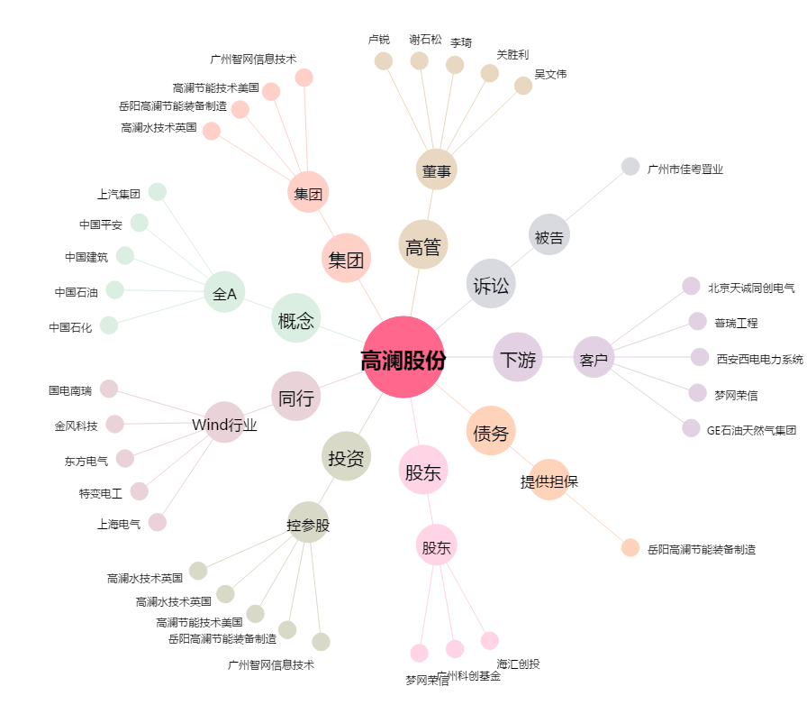
高澜股份[300499.SZ] - 关系概览图

